PV parfait achèvement
PROCES-VERBAL DE LA VISITE DE PARFAIT ACHEVEMENT du |  |  |  |  |  | ANNEXE 1 Imperfections sur travaux et prestations prévus au marché au titre du parfait achèvement des ouvrages

concernant :

 | Marché n° | #REF! | Notifié le : | #REF! |  | Désignation | Entreprises concernées
 | Objet : | #REF!
 |  | #REF!
 | Titulaire : | #REF!
 | #REF!
 | #REF!
 | #REF!

Je soussigné, Emeline DEVALLEZ (BECIB), Maître d'Œuvre :

 | En présence de la personne responsable du marché

 | En présence de M. XXX représentant la personne responsable du marché

 | En l'absence de la personne responsable du marché, celle-ci ayant été dûment convoquée par mes soins

 | En présence de l'entrepreneur dûment convoqué M. Serge DION (ETV)

 | En l'absence de l'entrepreneur dûment convoqué

Après avoir procédé aux examens et vérifications nécessaires, constate que :

LES TRAVAUX ET PRESTATIONS PREVUS AU MARCHE A L'ISSUE DE L'ANNEE DE PARFAIT ACHEVEMENT

 | ne font l'objet d'aucune réserve

 | font l'objet des réserves indiquées en annexe

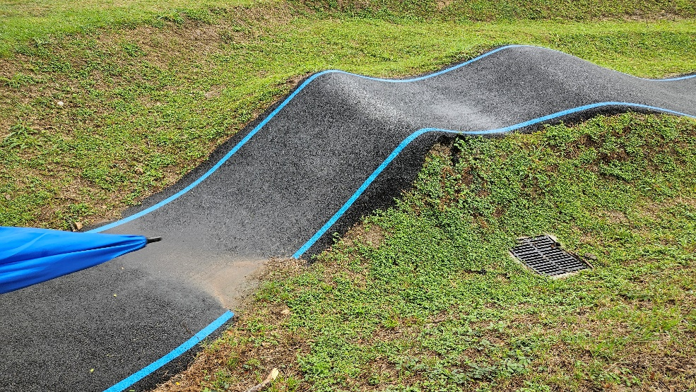

 | Dressé le 02/07/2025 |  |  |  | Accepté le ……………

 | Le Maître d'Œuvre |  |  |  | Le titulaire

 | J'atteste que le titulaire a refusé de signer le présent procès-verbal le ……………

 | Le Maître d'Œuvre

(1) Cocher la case utile

